1
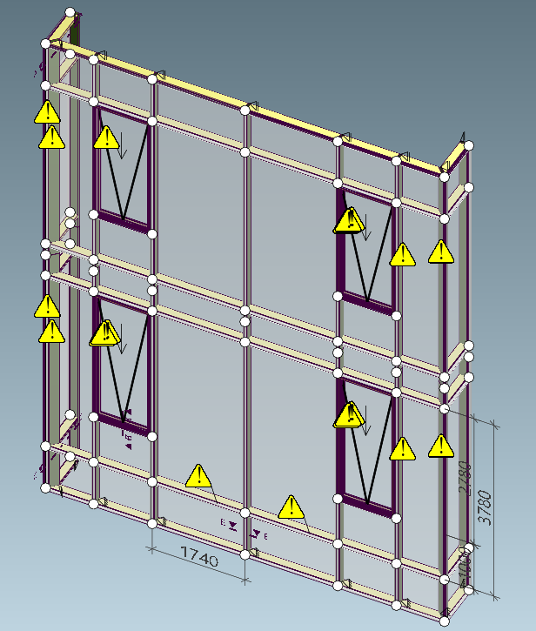
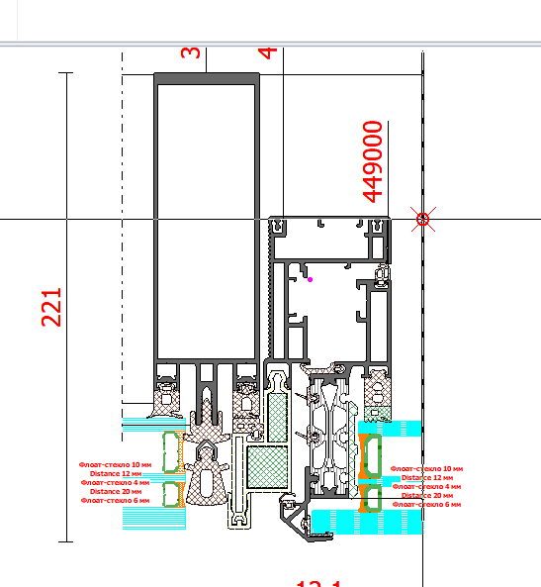
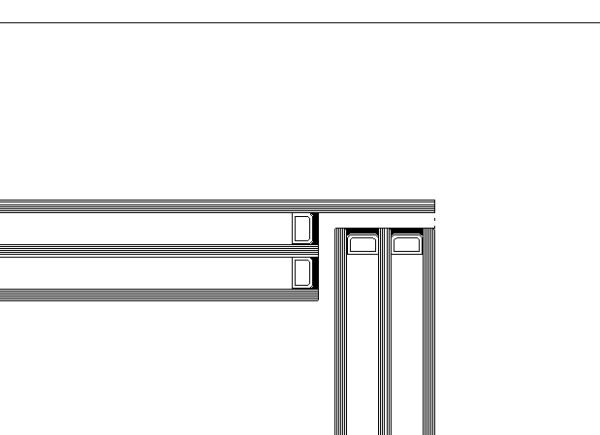
Спецификация стекла/панелей

Проект:
Позиция:
Проект | шт. | Ширина/ размер мм | Высота/ угол | Толщина стекла мм | Площадь м²
8 мм Sun Guard 60/40 pr 60 sil ESG- 16 TGI Ar IG-25- 6ESG- 16TGI Ar IG-25- 6 Emalia ral 7031 ESG | 4 | 857.5 | 905.0 | 52 | 0.776
8 мм Sun Guard 60/40 ESG- 16 TGI Ar IG-25- 6ESG- 16TGI Ar IG-25- 6 Emalia ral 7031 ESG | 4 | 857.5 | 905.0 | 52 | 0.776
Кутовий 8 мм Sun Guard 60/40 ESG -16 TGI IG-25 Ar/ESG6 /14TGI IG-25 Ar/8 ESG | 2 | 857.5 | 3760.0 | 52 | 3.224
Кутовий 8 мм Sun Guard 60/40 ESG PR 60 Sil-16 TGI IG-25 Ar/ESG6 /14TGI IG-25 Ar/8 ESG | 2 | 857.5 | 3760.0 | 52 | 3.224
8 мм Sun Guard 60/40 pr 60 sil ESG- 16 TGI Ar IG-25- 6ESG- 16TGI Ar IG-25- 6 Emalia ral 7031 ESG | 2 | 857.5 | 680.0 | 52 | 0.583
8 мм Sun Guard 60/40 ESG- 16 TGI Ar IG-25- 6ESG- 16TGI Ar IG-25- 6 Emalia ral 7031 ESG | 2 | 857.5 | 680.0 | 52 | 0.583
Кутовий 8 мм Sun Guard 60/40 ESG -16 TGI IG-25 Ar/ESG6 /14TGI IG-25 Ar/8 ESG | 2 | 857.5 | 3480.0 | 52 | 2.984
Кутовий 8 мм Sun Guard 60/40 ESG PR 60 Sil-16 TGI IG-25 Ar/ESG6 /14TGI IG-25 Ar/8 ESG | 2 | 857.5 | 3480.0 | 52 | 2.984
8 мм Sun Guard 60/40 ESG -16 TGI IG-25 Ar/ESG6 /14TGI IG-25 Ar/8 ESG | 2 | 1080.0 | 680.0 | 52 | 0.734
8 мм Sun Guard 60/40 ESG -16 TGI IG-25 Ar/ESG6 /14TGI IG-25 Ar/8 ESG | 2 | 1720.0 | 680.0 | 52 | 1.170
8 мм Sun Guard 60/40 ESG- 16 TGI Ar IG-25- 6ESG- 16TGI Ar IG-25- 6 Emalia ral 7031 ESG | 4 | 1080.0 | 905.0 | 52 | 0.977
8 мм Sun Guard 60/40 ESG -16 TGI IG-25 Ar/ESG6 /14TGI IG-25 Ar/8 ESG | 2 | 1720.0 | 3480.0 | 52 | 5.986
8 мм Sun Guard 60/40 ESG- 16 TGI Ar IG-25- 6ESG- 16TGI Ar IG-25- 6 Emalia ral 7031 ESG | 4 | 1720.0 | 905.0 | 52 | 1.557
8 мм Sun Guard 60/40 ESG- 16 TGI Ar IG-25- 6ESG- 16TGI Ar IG-25- 6 Emalia ral 7031 ESG | 4 | 1080.0 | 980.0 | 52 | 1.058
8 мм Sun Guard 60/40 ESG -16 TGI IG-25 Ar/ESG6 /14TGI IG-25 Ar/8 ESG | 2 | 1720.0 | 3760.0 | 52 | 6.467
8 мм Sun Guard 60/40 PR 25 TVG -16 TGI IG-25 Ar/ESG6 /14TGI IG-25 Ar/8 ESG створка | 2 | 1000.0 | 2680.0 | 52 | 2.680
8 мм Sun Guard 60/40 PR 25 TVG -16 TGI IG-25 Ar/ESG6 /14TGI IG-25 Ar/8 ESG створка | 2 | 1000.0 | 2400.0 | 52 | 2.400
8 мм Sun Guard 60/40 ESG/16 Chromatech Black RAL 9004 Ar/6/14Chromatech Black RAL 9004 Ar/8 ESG | 1 | 1000.0 | 2790.0 | 52 | 2.790
8 мм Sun Guard 60/40 ESG- 16 TGI Ar IG-25- 6ESG- 16TGI Ar IG-25- 6 Emalia ral 7031 ESG | 1 | 1000.0 | 280.0 | 52 | 0.280
8 мм Sun Guard 60/40 ESG/16 Chromatech Black RAL 9004 Ar/6/14Chromatech Black RAL 9004 Ar/8 ESG | 1 | 1000.0 | 3590.0 | 52 | 3.590
Створка вікна
Сумма | 43 |  |  |  | 76.588

Кутовий пакет

